MRA Full Assessment
Nombre de máquina /Número |  | VSS1H-6050-001, VSS1H-6050-002, VSS1H-6050-003, VSS1H-6050-004, VSS1H-6050-005, VSS1H-6050-006, MS-550-001, MS-550-002 | Serial #: | - | Fecha MFG: |  | - |  | Ubicación: | Jabil |  |  |  |  |  |  |  |  |  | Fecha: | 22/09/2026
Descripción de la máquina: |  | - |  |  |  |  |  |  | Ubicación del edificio/planta: | - |  |  |  |  |  |  |  |  |  | Por: | EHS / Automation

PELIGRO # | Condición de uso (Tarea) | Peligro(s) / Modo de fallo | Imágenes |  | Personas en riesgo |  |  |  | EVALUACIÓN INICIAL - SIN SALVAGUARDAS / SIN PROTECCIÓN |  |  | ISO 13849-1:2023 Evaluación inicial de HRN: DPH y FE rellenan automáticamente S y F |  |  |  | CONTROLES PROPUESTOS PARA REDUCIR EL RIESGO A UN NIVEL ACEPTABLE |  |  |  | CONTROLES PROPUESTOS PARA REDUCIR EL RIESGO A UN NIVEL ACEPTABLE |  |  |  | CONTROLES REALES IMPLEMENTADOS PARA REDUCIR EL RIESGO A UN NIVEL ACEPTABLE
 |  |  |  |  | Operador | Mantenimiento | Contratistas | Otros | Gravedad Frecuencia Verosimilitud Número de personas | DPH FE LO NP | Nivel de riesgo HRN |  |  |  |  | Medida(s) de control ¡No puedes usar la evaluación de riesgos para reducir el grado de protección que exigen los estándares! | Gravedad Frecuencia Verosimilitud Número de personas | DPH FE LO NP | Nivel de riesgo (HRN) | Medida(s) de control ¡No puedes usar la evaluación de riesgos para reducir el grado de protección que exigen los estándares! | Gravedad Frecuencia Verosimilitud Número de personas | DPH FE LO NP | Nivel de riesgo (HRN) | Medida(s) de control ¡No puedes usar la evaluación de riesgos para reducir el grado de protección que exigen los estándares! | Imagen | Gravedad Frecuencia Verosimilitud Número de personas | DPH FE LO NP | Nivel de riesgo (HRN)
 |  |  | Imagen 1 | Imagen 2 |  |  |  |  |  |  |  | Determine Probability P 13849-1 Avoidance | Factor según la Tabla A.1 ISO 13849 estándar | S F P | PLr
1 | Operación normal | Mecánico: ciclo automático/arranque repentino |  |  | X |  |  |  | Moderate: Significant medical attention (severe laceration), physical therapy (restricted duties <2 weeks) | 4 | Medium risk | Unskilled person | B | S2 |  | Detección de presencia: Añadir cortina de luz | Very Minor: Basic first aid (small cut, swelling) (adhesive bandage, ice pack, non-rigid supports) | 0.5 | Negligible risk | Procedimiento / Implementación de SOP | Very Minor: Basic first aid (small cut, swelling) (adhesive bandage, ice pack, non-rigid supports) | 0.5 | Negligible risk | Detección de presencia: Añadir cortina de luz |  | Very Minor: Basic first aid (small cut, swelling) (adhesive bandage, ice pack, non-rigid supports) | 0.5 | Negligible risk
 |  |  |  |  |  |  |  |  | Constantly or Greater than once each 15 minutes | 5 |  | Mid speed event e.g. 250 mm/s to 1000mm/s, time to hazard ≥1s and <3s, and/or limited time to escape | #N/A | F2 |  |  | Constantly or Greater than once each 15 minutes | 5 |  |  | Constantly or Greater than once each 15 minutes | 5 |  |  |  | Constantly or Greater than once each 15 minutes | 5
 |  |  |  |  |  |  |  |  | Possible but unusual | 2 | 40 | Easily possible (possible in ≥ 50% of the cases) | #N/A |  | #N/A |  | Almost impossible, possible only under extreme circumstances | 0.033 | 0.0825 |  | Almost impossible, possible only under extreme circumstances | 0.033 | 0.0825 |  |  | Almost impossible, possible only under extreme circumstances | 0.033 | 0.0825
 |  |  |  |  |  |  |  |  | 1 to 2 persons | 1 |  | Easy recognition of the hazard (possible in ≥ 50% of the cases) | #N/A |  |  |  | 1 to 2 persons | 1 |  |  | 1 to 2 persons | 1 |  |  |  | 1 to 2 persons | 1
 |  |  |  |  |  |  |  |  |  |  |  | Low complexity / no interaction (e.g. adjust clamps, load a workpiece) | #N/A
2 | Operación normal | Mecánica: transportador/rodillo; punto de pellizco/apriete |  |  | X |  |  |  | Moderate: Significant medical attention (severe laceration), physical therapy (restricted duties <2 weeks) | 4 | Medium risk | Unskilled person | B | S2 |  | Detección de presencia: Añadir cortina de luz | Very Minor: Basic first aid (small cut, swelling) (adhesive bandage, ice pack, non-rigid supports) | 0.5 | Negligible risk | Procedimiento / Implementación de SOP | Very Minor: Basic first aid (small cut, swelling) (adhesive bandage, ice pack, non-rigid supports) | 0.5 | Negligible risk | Detección de presencia: Añadir cortina de luz |  | Very Minor: Basic first aid (small cut, swelling) (adhesive bandage, ice pack, non-rigid supports) | 0.5 | Negligible risk
 |  |  |  |  |  |  |  |  | Constantly or Greater than once each 15 minutes | 5 |  | Mid speed event e.g. 250 mm/s to 1000mm/s, time to hazard ≥1s and <3s, and/or limited time to escape | #N/A | F2 |  |  | Constantly or Greater than once each 15 minutes | 5 |  |  | Constantly or Greater than once each 15 minutes | 5 |  |  |  | Constantly or Greater than once each 15 minutes | 5
 |  |  |  |  |  |  |  |  | Possible but unusual | 2 | 40 | Easily possible (possible in ≥ 50% of the cases) | #N/A |  | #N/A |  | Almost impossible, possible only under extreme circumstances | 0.033 | 0.0825 |  | Almost impossible, possible only under extreme circumstances | 0.033 | 0.0825 |  |  | Almost impossible, possible only under extreme circumstances | 0.033 | 0.0825
 |  |  |  |  |  |  |  |  | 1 to 2 persons | 1 |  | Easy recognition of the hazard (possible in ≥ 50% of the cases) | #N/A |  |  |  | 1 to 2 persons | 1 |  |  | 1 to 2 persons | 1 |  |  |  | 1 to 2 persons | 1
 |  |  |  |  |  |  |  |  |  |  |  | Low complexity / no interaction (e.g. adjust clamps, load a workpiece) | #N/A
3 | Operación normal | Mecánica: transmisión; pinchazo/aplastamiento/enredamiento. |  |  | X |  |  |  | Moderate: Significant medical attention (severe laceration), physical therapy (restricted duties <2 weeks) | 4 | Medium risk | Unskilled person | B | S2 |  | Detección de presencia: Añadir cortina de luz | Very Minor: Basic first aid (small cut, swelling) (adhesive bandage, ice pack, non-rigid supports) | 0.5 | Negligible risk | Procedimiento / Implementación de SOP | Very Minor: Basic first aid (small cut, swelling) (adhesive bandage, ice pack, non-rigid supports) | 0.5 | Negligible risk | Detección de presencia: Añadir cortina de luz |  | Very Minor: Basic first aid (small cut, swelling) (adhesive bandage, ice pack, non-rigid supports) | 0.5 | Negligible risk
 |  |  |  |  |  |  |  |  | Constantly or Greater than once each 15 minutes | 5 |  | Mid speed event e.g. 250 mm/s to 1000mm/s, time to hazard ≥1s and <3s, and/or limited time to escape | #N/A | F2 |  |  | Constantly or Greater than once each 15 minutes | 5 |  |  | Constantly or Greater than once each 15 minutes | 5 |  |  |  | Constantly or Greater than once each 15 minutes | 5
 |  |  |  |  |  |  |  |  | Possible but unusual | 2 | 40 | Easily possible (possible in ≥ 50% of the cases) | #N/A |  | #N/A |  | Almost impossible, possible only under extreme circumstances | 0.033 | 0.0825 |  | Almost impossible, possible only under extreme circumstances | 0.033 | 0.0825 |  |  | Almost impossible, possible only under extreme circumstances | 0.033 | 0.0825
 |  |  |  |  |  |  |  |  | 1 to 2 persons | 1 |  | Easy recognition of the hazard (possible in ≥ 50% of the cases) | #N/A |  |  |  | 1 to 2 persons | 1 |  |  | 1 to 2 persons | 1 |  |  |  | 1 to 2 persons | 1
 |  |  |  |  |  |  |  |  |  |  |  | Low complexity / no interaction (e.g. adjust clamps, load a workpiece) | #N/A
4 | Lockout/Tryout (LOTO) | Sistema de control: ciclo automático/arranque inesperado |  |  |  | X |  |  | Extreme: Immediate hospitalization, emergency surgery, permanent loss of limb/eyesight/function, long-term disability | 10 | Low risk | Unskilled person | B | S2 |  | Actualizar los controles de seguridad con componentes clasificados para seguridad y reinicio de seguridad | Extreme: Immediate hospitalization, emergency surgery, permanent loss of limb/eyesight/function, long-term disability | 10 | Negligible risk | Mantenimiento: Procedimiento/SOP/LOTO | Extreme: Immediate hospitalization, emergency surgery, permanent loss of limb/eyesight/function, long-term disability | 10 | Negligible risk | Actualizar los controles de seguridad con componentes clasificados para seguridad y reinicio de seguridad |  | Extreme: Immediate hospitalization, emergency surgery, permanent loss of limb/eyesight/function, long-term disability | 10 | Negligible risk
 |  |  |  |  |  |  |  |  | Monthly | 1 |  | Low or very low speed event e.g. <250 mm/s, time to hazard ≥3s, and/or enough time to escape | #N/A | F1 |  |  | Monthly | 1 |  |  | Monthly | 1 |  |  |  | Monthly | 1
 |  |  |  |  |  |  |  |  | Unlikely but could occur | 1.5 | 15 | Occasionally/rarely possible (possible in <50% of the cases) | #N/A |  | #N/A |  | Almost impossible, possible only under extreme circumstances | 0.033 | 0.33 |  | Almost impossible, possible only under extreme circumstances | 0.033 | 0.33 |  |  | Almost impossible, possible only under extreme circumstances | 0.033 | 0.33
 |  |  |  |  |  |  |  |  | 1 to 2 persons | 1 |  | Occasionally/rare recognition of the hazard (possible in <50% of the cases) | #N/A |  |  |  | 1 to 2 persons | 1 |  |  | 1 to 2 persons | 1 |  |  |  | 1 to 2 persons | 1
 |  |  |  |  |  |  |  |  |  |  |  | Medium to high complexity (e.g. troubleshooting, hold-to-run setup) | #N/A
5 | Operación normal | Mecánica: transmisión; pinchazo/aplastamiento/enredamiento. |  |  | X |  |  |  | Moderate: Significant medical attention (severe laceration), physical therapy (restricted duties <2 weeks) | 4 | Medium risk | Unskilled person | B | S2 |  | Guarda fija: añadir nuevos elementos y/o fijaciones. | Very Minor: Basic first aid (small cut, swelling) (adhesive bandage, ice pack, non-rigid supports) | 0.5 | Negligible risk | Procedimiento / Implementación de SOP | Very Minor: Basic first aid (small cut, swelling) (adhesive bandage, ice pack, non-rigid supports) | 0.5 | Negligible risk | Guarda fija: añadir nuevos elementos y/o fijaciones. |  | Very Minor: Basic first aid (small cut, swelling) (adhesive bandage, ice pack, non-rigid supports) | 0.5 | Negligible risk
 |  |  |  |  |  |  |  |  | Constantly or Greater than once each 15 minutes | 5 |  | Low or very low speed event e.g. <250 mm/s, time to hazard ≥3s, and/or enough time to escape | #N/A | F2 |  |  | Constantly or Greater than once each 15 minutes | 5 |  |  | Constantly or Greater than once each 15 minutes | 5 |  |  |  | Constantly or Greater than once each 15 minutes | 5
 |  |  |  |  |  |  |  |  | Possible but unusual | 2 | 40 | Easily possible (possible in ≥ 50% of the cases) | #N/A |  | #N/A |  | Highly unlikely though conceivable | 1 | 2.5 |  | Highly unlikely though conceivable | 1 | 2.5 |  |  | Highly unlikely though conceivable | 1 | 2.5
 |  |  |  |  |  |  |  |  | 1 to 2 persons | 1 |  | Easy recognition of the hazard (possible in ≥ 50% of the cases) | #N/A |  |  |  | 1 to 2 persons | 1 |  |  | 1 to 2 persons | 1 |  |  |  | 1 to 2 persons | 1
 |  |  |  |  |  |  |  |  |  |  |  | Low complexity / no interaction (e.g. adjust clamps, load a workpiece) | #N/A
6 | Mantenimiento correctivo/Solución de problemas | Elec - partes activas |  |  |  | X |  |  | Extreme: Immediate hospitalization, emergency surgery, permanent loss of limb/eyesight/function, long-term disability | 10 | Low risk | Unskilled person | B | S2 |  | Ninguno | Extreme: Immediate hospitalization, emergency surgery, permanent loss of limb/eyesight/function, long-term disability | 10 | Negligible risk | Mantenimiento: Procedimiento/SOP/LOTO | Extreme: Immediate hospitalization, emergency surgery, permanent loss of limb/eyesight/function, long-term disability | 10 | Negligible risk | Ninguno |  | Extreme: Immediate hospitalization, emergency surgery, permanent loss of limb/eyesight/function, long-term disability | 10 | Negligible risk
 |  |  |  |  |  |  |  |  | Monthly | 1 |  | Low or very low speed event e.g. <250 mm/s, time to hazard ≥3s, and/or enough time to escape | #N/A | F1 |  |  | Monthly | 1 |  |  | Monthly | 1 |  |  |  | Monthly | 1
 |  |  |  |  |  |  |  |  | Unlikely but could occur | 1.5 | 15 | Occasionally/rarely possible (possible in <50% of the cases) | #N/A |  | #N/A |  | Almost impossible, possible only under extreme circumstances | 0.033 | 0.33 |  | Almost impossible, possible only under extreme circumstances | 0.033 | 0.33 |  |  | Almost impossible, possible only under extreme circumstances | 0.033 | 0.33
 |  |  |  |  |  |  |  |  | 1 to 2 persons | 1 |  | Occasionally/rare recognition of the hazard (possible in <50% of the cases) | #N/A |  |  |  | 1 to 2 persons | 1 |  |  | 1 to 2 persons | 1 |  |  |  | 1 to 2 persons | 1
 |  |  |  |  |  |  |  |  |  |  |  | Medium to high complexity (e.g. troubleshooting, hold-to-run setup) | #N/A
7 | Manejo de materiales | Ergonomía |  |  | X |  |  |  | Minor: Medical attention( prescription medication, couple of stitches, skin glue) (fit for normal duties) | 2 | Medium risk | Unskilled person | B | S2 |  | Ninguno | Negligible: No first aid (scratch / bruise) | 0.1 | Negligible risk | Evaluación EHS (ergo, ruido, químico, radiación) | Negligible: No first aid (scratch / bruise) | 0.1 | Negligible risk | Ninguno |  | Negligible: No first aid (scratch / bruise) | 0.1 | Negligible risk
 |  |  |  |  |  |  |  |  | Constantly or Greater than once each 15 minutes | 5 |  | Low or very low speed event e.g. <250 mm/s, time to hazard ≥3s, and/or enough time to escape | #N/A | F2 |  |  | Constantly or Greater than once each 15 minutes | 5 |  |  | Constantly or Greater than once each 15 minutes | 5 |  |  |  | Constantly or Greater than once each 15 minutes | 5
 |  |  |  |  |  |  |  |  | Even chance, could happen | 5 | 50 | Easily possible (possible in ≥ 50% of the cases) | #N/A |  | #N/A |  | Possible but unusual | 2 | 1 |  | Possible but unusual | 2 | 1 |  |  | Possible but unusual | 2 | 1
 |  |  |  |  |  |  |  |  | 1 to 2 persons | 1 |  | Easy recognition of the hazard (possible in ≥ 50% of the cases) | #N/A |  |  |  | 1 to 2 persons | 1 |  |  | 1 to 2 persons | 1 |  |  |  | 1 to 2 persons | 1
 |  |  |  |  |  |  |  |  |  |  |  | Low complexity / no interaction (e.g. adjust clamps, load a workpiece) | #N/A
8 | Lockout/Tryout (LOTO) | Neumático - Categoría de control de seguridad | 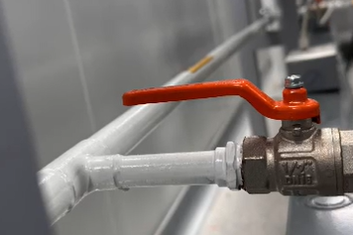 |  |  | X |  |  | Very Minor: Basic first aid (small cut, swelling) (adhesive bandage, ice pack, non-rigid supports) | 0.5 | Negligible risk | Unskilled person | B | S1 |  | Ninguno | Negligible: No first aid (scratch / bruise) | 0.1 | Negligible risk | Compra / Procedimiento: | Negligible: No first aid (scratch / bruise) | 0.1 | Negligible risk | Ninguno | 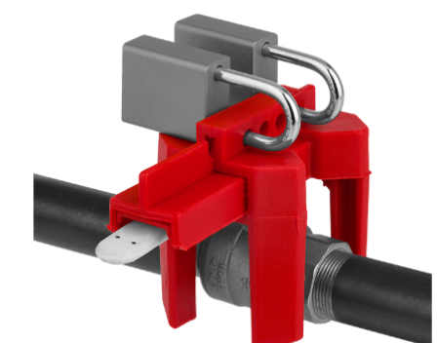 | Negligible: No first aid (scratch / bruise) | 0.1 | Negligible risk
 |  |  |  |  |  |  |  |  | Weekly | 1.5 |  | Low or very low speed event e.g. <250 mm/s, time to hazard ≥3s, and/or enough time to escape | #N/A | F1 |  |  | Weekly | 1.5 |  |  | Weekly | 1.5 |  |  |  | Weekly | 1.5
 |  |  |  |  |  |  |  |  | Unlikely but could occur | 1.5 | 1.125 | Easily possible (possible in ≥ 50% of the cases) | #N/A |  | #N/A |  | Almost impossible, possible only under extreme circumstances | 0.033 | 0.00495 |  | Almost impossible, possible only under extreme circumstances | 0.033 | 0.00495 |  |  | Almost impossible, possible only under extreme circumstances | 0.033 | 0.00495
 |  |  |  |  |  |  |  |  | 1 to 2 persons | 1 |  | Occasionally/rare recognition of the hazard (possible in <50% of the cases) | #N/A |  |  |  | 1 to 2 persons | 1 |  |  | 1 to 2 persons | 1 |  |  |  | 1 to 2 persons | 1
 |  |  |  |  |  |  |  |  |  |  |  | Medium to high complexity (e.g. troubleshooting, hold-to-run setup) | #N/A
9

10

11

12

13

14

15

16

17

18

19

20

21

22

23

24

25

26

27

28

29

30

31

32

33

34

35

36

37

38

39

40

41

42

43

44

45

46

47

48

49

50

51

52

53

54

55

56

57

58

59

60

61

62

63

64

65

66

67

68

69

70

71

72

73

74

75

76

77

78

79

80

81

82

83

84

85

86

87

88

89

90

91

92

93

94

95

96

97

98

99

100

101

102

103

104

105

106

107

108

109

110

111

112

113

114

115

116

117

118

119

120

121

122

123

124

125

126

127
...

Summary Graph
Risk Assessment Results
 | Sin guardas (inicio) | Estado actual | Remediación propuesta | Implementado
Riesgo inaceptable | 0 | 0 | 0 | 0
Alto riesgo | 0 | 0 | 0 | 0
Riesgo medio | 5 | 0 | 0 | 0
Riesgo bajo pero significativo | 2 | 0 | 0 | 0
Riesgo despreciable | 1 | 8 | 8 | 8

Risk Assessment Results

(Ref) Performance Level PL
ISO-13849-1 2023
Note 1: IS0 13849-1 provides safety requirements and guidance on the principles for the design and integration of safety-related parts of control systems (SRP/CS), including the design of software Note 2 : ISO 13849-1 shall use always in conjunction with ISO 13849-2 specifies the procedures and conditions to be followed for the validation by analysis and testing of the specified safety functions, the performance level achieved by the safety-related parts of a control system (SRP/CS) designed in accordance with ISO 13849-1. FAT/SAT , plus additional test/measurement should fulfill expectations of ISO 13849-2 and only after positive Validation machine can be consider SAFE. Note 3: Some C-Level Standard ( Machine specific) identify PLr for different group of machine . Make sure to check machine specific Standard while identify PLr. It can not be lower that identified in Machine Specific (C-Level ) Standard. C- level standards dealing with details safety requirements for a particular machine or group of machines ( for example for Robot it shall be PLd or higher in compliance with ISO 10218-1 and a ISO 10218-2 Robot systems and integration) Note4: This form build to support site utilization of general principles for design — Risk assessment and risk reduction" based on ISO 12100. Site should use this form in conjunction with ISO 12100 what specifies basic terminology, principles and a methodology for achieving safety in the design of machinery or country/region equal standard (for example ANSI B11.0 for U.S.) |  |  |  |  |  | 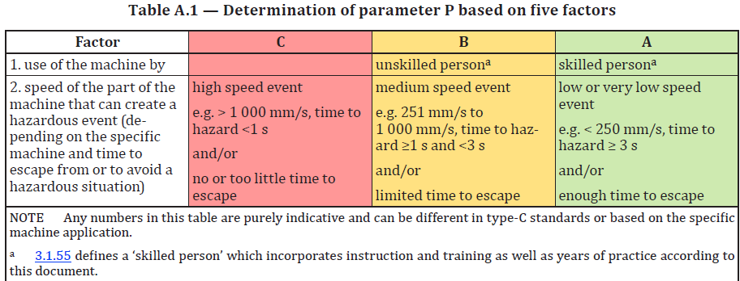 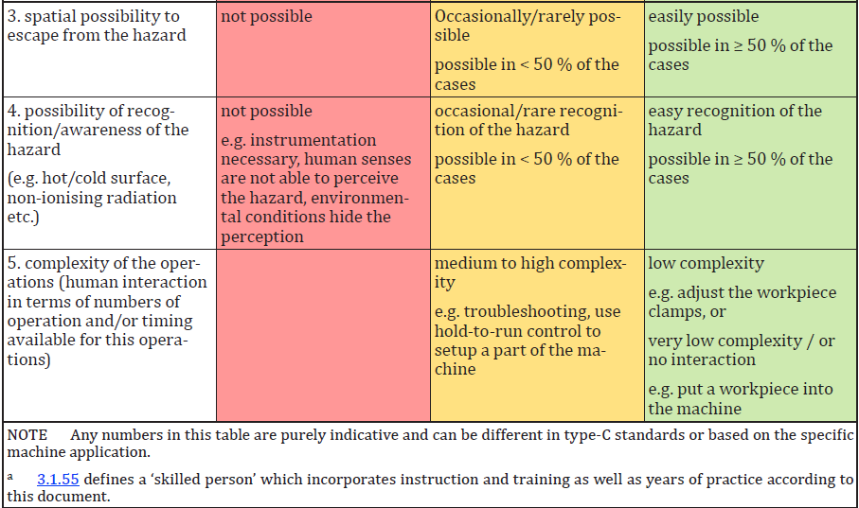
Nota 1: IS0 13849-1 proporciona requisitos de seguridad y orientación sobre los principios para el diseño e integración de partes relacionadas con la seguridad de los sistemas de control (SRP/CS), incluyendo el diseño de software Nota 2: La ISO 13849-1 debe usarse siempre junto con la ISO 13849-2 que especifica los procedimientos y condiciones a seguir para la validación mediante análisis y pruebas de las funciones de seguridad especificadas, el nivel de rendimiento alcanzado por las partes relacionadas con la seguridad de un sistema de control (SRP/CS) diseñado conforme a ISO 13849-1. FAT/SAT, además de pruebas/mediciones adicionales, deberían cumplir con las expectativas de ISO 13849-2 y solo después de una validación positiva la máquina puede considerarse SEGURA. Nota 3: Algún estándar de nivel C (específico de máquina) identifica PLr para diferentes grupos de máquinas. Asegúrate de comprobar el Standard específico de la máquina al identificar el PLr. No puede ser menor que la identificada en el Estándar Específico de Máquina (C-Level). Normas de nivel C que tratan sobre requisitos de seguridad específicos para una máquina o grupo de máquinas en particular (por ejemplo, para robots debe ser PLd o superior conforme a ISO 10218-1 y ISO 10218-2 sistemas e integración robótica) Nota4: Este formulario está diseñado para apoyar la utilización en el sitio de principios generales para el diseño — Evaluación de riesgos y reducción de riesgos" basado en ISO 12100. El sitio debe utilizar este formulario junto con la ISO 12100 que especifica la terminología básica, los principios y una metodología para lograr la seguridad en el diseño de maquinaria o un estándar igualitario país/región (por ejemplo, ANSI B11.0 para EE. UU.) |  |  |  |  | Posibilidad de evitar el peligro P1 y P2 P1 - es posible bajo condiciones específicas P2 - es casi imposible Es importante saber si un evento peligroso puede ser reconocido antes de que cause daño y se evite. Por ejemplo, ¿puede identificarse directamente la exposición a un peligro por sus características físicas, o reconocerse solo por medios técnicos, por ejemplo, indicadores? Otros aspectos importantes que influyen en la selección del parámetro P incluyen, por ejemplo: a) velocidad con la que surge la situación peligrosa (por ejemplo, rápida o lentamente); b) posibilidades de retirarse de la situación peligrosa (por ejemplo, evitar escapando); c) experiencias prácticas de seguridad relacionadas con el proceso; d) si operado por operadores capacitados y adecuados; e) operaba con o sin supervisión. Cuando ocurre un evento peligroso, P1 solo debe seleccionarse si existe una posibilidad realista de evitar o reducir significativamente el daño. De lo contrario, se debe seleccionar P2.
Esta plantilla plantea las siguientes suposiciones para la selección de los parámetros S, F y P. S2 se selecciona siempre que (DPH) se requieran más que primeros auxilios menores, como laceraciones graves o fracturas leves; de lo contrario, S1. F2 se selecciona para la frecuencia de exposición (FE) mayor a una vez por hora o la acumulación que supera 1/20 del tiempo de operación; de lo contrario, F1. P se determina utilizando la respuesta factorial de la Tabla A.1 y la evaluación del conteo de factores A.2
 | DPH | S | FE | F
 | Negligible | S1 | Annually | F1
 | Very Minor | S1 | Monthly | F1
 | Minor | S1 | Weekly | F1
 | Moderate | S2 | 1/24hr <72min | F1
 | Major | S2 | 1/24hr>72min | F2
 | Extreme | S2 | 1/12hr<36min | F1
 | Catastrophic | S2 | 1/12hr >36min | F2
 |  |  | 1/8hr <24min | F1
 |  |  | 1/8hr >24min | F2
 |  |  | Constant, > 15 min | F2

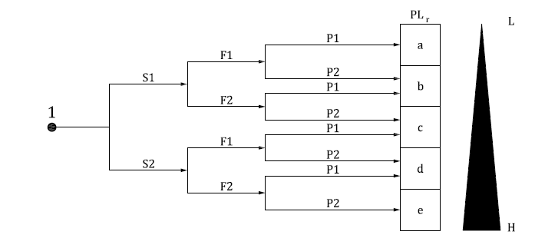
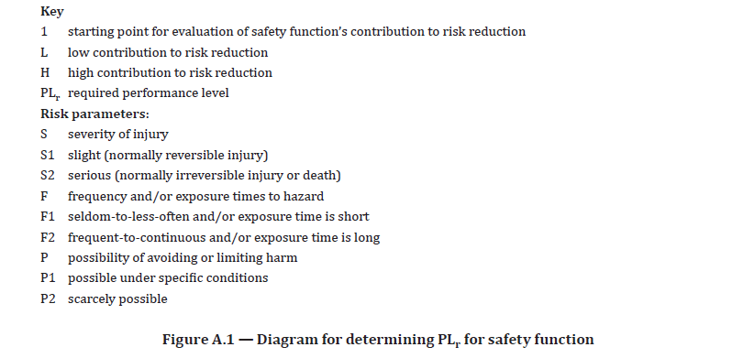
 | PLr Matrix
 | DPH | FE | PA | PLr
 | S1 | F1 | P1 | PLa
 | S1 | F1 | P2 | PLb
 | S1 | F2 | P1 | PLb
 | S1 | F2 | P2 | PLc
 | S2 | F1 | P1 | PLc
 | S2 | F1 | P2 | PLd
 | S2 | F2 | P1 | PLd
 | S2 | F2 | P2 | PLe

